상품제안서
pvc 윈도우백 | 상품코드: S47135

 |  |  |  |  |  |  | 02-713-8555 | www.synergygift.co.kr
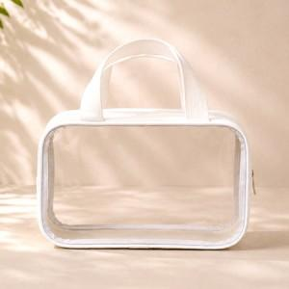 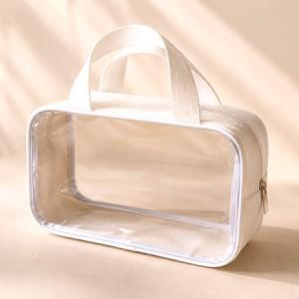 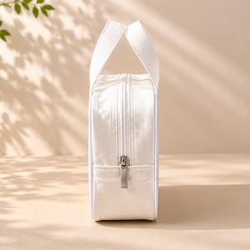

【상세/제작정보】 | <p><span style="font-size: 14pt;">※ 200개 미만 제작 불가</span></p>

【인쇄/포장옵션】 | 실크, UV컬러13x11 / OPP(비닐)

【공급단가】 | 수량 | 200~ | 500~ | 1,000~ | 3,000~ | 5,000~
*VAT별도 | s사이즈 | 6,500원 | 6,150원 | 5,850원 | 5,700원 | 5,600원
 | m사이즈 | 7,800원 | 7,380원 | 7,020원 | 6,840원 | 6,720원

【상품 URL】 | https://www.synergygift.co.kr:443/src/goods_detail.php?gdno=47135

